Totalt
UTVECKLINGSMÖTE GRIS Globen Restaurangskola
Resultat 3 maj 2022
Produkter | Utseende i rå form | Mörhet | Saftighet | Smak | Potential
 | Skala 1 -10 x 1 | Skala 1 - 10 x 1 | Skala 1 - 10 x 1 | Skala 1- 10 x 2 | 35-50 poäng = Potentiell Exceptionell råvara
 |  |  |  |  | 30-34 = Utmärkt råvarukvalité
 |  |  |  |  | 25-29 = Hög råvarukvalité
 |  |  |  |  | 20-24 = Standard råvara

1. Svensk Standard butiksgris | 3.83 | 4.92 | 4.33 | 7.83 | 20.92
2. Iberico Kotlettracks | 5.08 | 5.08 | 4.50 | 9.50 | 24.17
3. Wangusgården Manga/Linderöd | 7.25 | 7.33 | 6.92 | 16.17 | 37.67
4. Bonden Blom 1 Manga 88/Linde 12 | 7.67 | 6.25 | 6.75 | 13.00 | 33.67
5. Bonden Blom 2 Manga 75/Linde 25 | 8.08 | 7.58 | 7.58 | 15.50 | 38.75
6. | 0.00 | 0.00 | 0.00 | 0.00 | 0.00
7. | 0.00 | 0.00 | 0.00 | 0.00 | 0.00
8. | 0.00 | 0.00 | 0.00 | 0.00 | 0.00
9. | 0.00 | 0.00 | 0.00 | 0.00 | 0.00
10. | 0.00 | 0.00 | 0.00 | 0.00 | 0.00
1. medelvärde = summan av alla värden/ antal värden

Ackumulerade värden
 | utseende rå form | Mörhet | Saftighet | Potential | Saftighet | Smak
1. | 3.83 | 4.92 | 4.33 | 20.92 | 1 | 7.83
2. | 5.08 | 5.08 | 4.50 | 24.17 |  | 9.50
3. | 7.25 | 7.33 | 6.92 | 37.67 |  | 16.17
4. | 7.67 | 6.25 | 6.75 | 33.67 |  | 13.00
5. | 8.08 | 7.58 | 7.58 | 38.75 |  | 15.50
6. | 0.00 | 0.00 | 0.00 | 0.00 |  | 0.00
7. | 0.00 | 0.00 | 0.00 | 0.00 |  | 0.00
8. | 0.00 | 0.00 | 0.00 | 0.00 |  | 0.00
9 | 0.00 | 0.00 | 0.00 |  |  | 0.00
10 | 0.00 | 0.00 | 0.00

 | utseende rå form | Mörhet | Saftighet | Smak | Potential
1. | 3.83 | 4.92 | 4.33 | 7.83 | 20.92
2. | 5.08 | 5.08 | 4.50 | 9.50 | 24.17
3. | 7.25 | 7.33 | 6.92 | 16.17 | 37.67
4. | 7.67 | 6.25 | 6.75 | 13.00 | 33.67
5. | 8.08 | 7.58 | 7.58 | 15.50 | 38.75
6. | 0.00 | 0.00 | 0.00 | 0.00 | 0.00
7. | 0.00 | 0.00 | 0.00 | 0.00 | 0.00
8. | 0.00 | 0.00 | 0.00 | 0.00 | 0.00
9 | 0.00 | 0.00 | 0.00 | 0.00 | 0.00
10 | 0.00 | 0.00 | 0.00 | 0.00 | 0.00

Standard
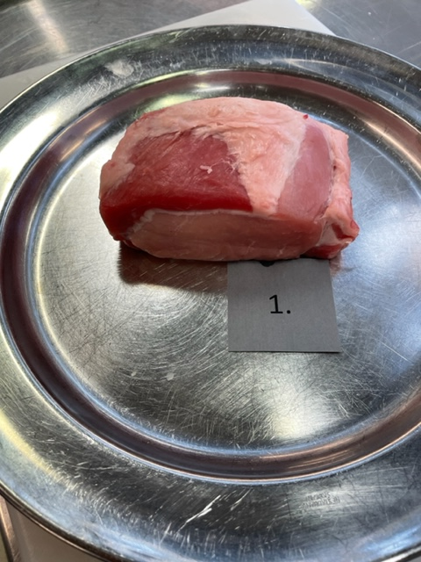

Nummer: | 1
Producent: | Standard gris från Butik
Plats: | -
Ras: | -
Levnadsätt: | -
Ålder: | -
Kön: | -
Foder: | -
Slakteri: | -
Slaktdatum: | -
Slaktvikt: | -
Formklass: | -
Fettklass: | -
Nedkylning: | -
Hängning hel/halv: | -
Nedskärning detalj: | -
Hängmörning: | -
Förpackning | -
Levererat: | -

Antal kockar: | 6

Kockar | UTSEENDE | MÖRHET | SAFTIGHET | SMAK | Potential
 | Skala 1-10 | Skala 1 - 10 | Skala 1-10 | Skala 1 - 10 | 35-50 poäng = Exceptionell råvara
 | x 1 | x 1 |  | x 2 | 30-34 = Utmärkt råvarukvalité
 |  |  |  |  | 25-29 = Hög råvarukvalité |  |  | Utseende | Mörhet | Saftighet | Smak | Total
 |  |  |  |  | 20-24 = Standard råvara |  | Kock 1 | 3 | 5.5 | 5 | 3
Kock 1 | 3 | 5.5 | 5 | 3 |  |  | Kock2 | 4 | 5 | 4.5 | 4
Kock2 | 4 | 5 | 4.5 | 4 |  |  | Kock 3 | 3.5 | 6 | 4 | 4
Kock 3 | 3.5 | 6 | 4 | 4 |  |  | Kock 4 | 4.5 | 4 | 4 | 4
Kock 4 | 4.5 | 4 | 4 | 4 |  |  | Kock 5 | 3.5 | 4 | 4 | 4
Kock 5 | 3.5 | 4 | 4 | 4 |  |  | Kock 6 | 4.5 | 5 | 4.5 | 4.5
Kock 6 | 4.5 | 5 | 4.5 | 4.5 |  |  | #REF! | #REF! | #REF! | #REF! | #REF!
Kock 7
Kock 8
Kock 9
Kock 10
Kock 11
Kock 12
Kock 13
Kock 14
Kock 15
Kock 16
summa | 23 | 29.5 | 26 | 47 | 20.92
potential | 3.83 | 4.92 | 4.33 | 7.83 | 20.9

TILLAGNINGSPROTOKOLL |  |  |  |  | KOCKARNAS KOMMENTARER:
Förpackning: | Plast konsumenttråg |  |  |  | Utseende i rå form: | Ljust kött ingen marmorering, ingen fettkappa
Utseende: | Ej på ben, ingen svål osv. |  |  |  |  | Väldigt ljusrosa, svampig konsistens, blöt, mjuk
Tillagning: |  |  |  |  |  | Inte så angenäm doft, dåligt hanterad

Metod: | Stekpanna |  |  |  | Mörhet: | Relativt mör lite tugg
Salt: | Havssalt |  |  |  |  | Överraskande mör
Temperatur: | 130°
Före: |  |  |  |  | Saftighet: | Saften tappar ganska fort
Efter: | 32° |  |  |  |  | Tydliga fibrer med liten jucighet
Ur ugn: |  |  |  |  |  | Lämnar torrt avslut
Efter vila: |  |  |  |  | Smak: | Smakar blekt
Tid i ugn: | 10 min |  |  |  |  | Mild köttsmak med syrligt avslut
Vila tid: |  |  |  |  |  | Lite metallisk vattnighet

Kommenter EXRÅ: | Svåra val i processen för att få fram kvaliten

Iberico
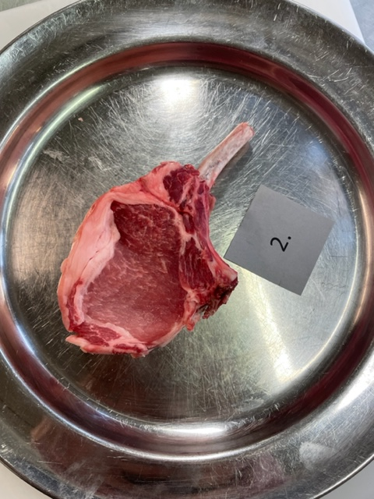

Nummer: | 2
Producent: | -
Plats: | Iberico variant %
Ras: | Iberico en viss procent 25% - 50%
Levnadsätt: | -
Ålder: | -
Kön: | -
Foder: | -
Slakteri: | -
Slaktdatum: | -
Slaktvikt: | -
Formklass: | -
Fettklass: | -
Nedkylning: | -
Hängning hel/halv: | -
Nedskärning detalj: | -
Hängmörning: | -
Förpackning | Fryst vaccad styckad i racksform
Levererat: | Inköpt i butik redan tinad
Antal kockar: | 6

Kockar | UTSEENDE | MÖRHET | SAFTIGHET | SMAK | Potential
 | Skala 1-10 | Skala 1 - 10 | Skala 1-10 | Skala 1 - 10 | 35-50 poäng = Exceptionell råvara
 | x 1 | x 1 |  | x 2 | 30-34 = Utmärkt råvarukvalité
 |  |  |  |  | 25-29 = Hög råvarukvalité |  |  | Utseende | Mörhet | Saftighet | Smak | Total
 |  |  |  |  | 20-24 = Standard råvara |  | Kock 1 | 4 | 5 | 4 | 3
Kock 1 | 4 | 5 | 4 | 3 |  |  | Kock2 | 6 | 6 | 3.5 | 6
Kock2 | 6 | 6 | 3.5 | 6 |  |  | Kock 3 | 5 | 4 | 4 | 4
Kock 3 | 5 | 4 | 4 | 4 |  |  | Kock 4 | 5.5 | 6 | 6 | 5.5
Kock 4 | 5.5 | 6 | 6 | 5.5 |  |  | Kock 5 | 4 | 4.5 | 4.5 | 4
Kock 5 | 4 | 4.5 | 4.5 | 4 |  |  | Kock 6 | 6 | 5 | 5 | 6
Kock 6 | 6 | 5 | 5 | 6 |  |  | #REF! | #REF! | #REF! | #REF! | #REF!
Kock 7
Kock 8
Kock 9
Kock 10
Kock 11
Kock 12
Kock 13
Kock 14
Kock 15
Kock 16
summa | 30.5 | 30.5 | 27 | 57 | 24.17
potential | 5.08 | 5.08 | 4.50 | 9.50 | 24.17

TILLAGNINGSPROTOKOLL |  |  |  |  | KOCKARNAS KOMMENTARER:
Förpackning: | - |  |  |  | Utseende i rå form: | Lite mörkare rosa kött
Utseende: | Har varit fryst, vaccad, tinad |  |  |  |  | Mjukt kött, liten marmorering
Tillagning: | Stekpanna |  |  |  |  | Liten ljusrosa kappa
Metod: | Ugn
Salt: | Havssalt |  |  |  | Mörhet: | Rätt mör
Temperatur ugn: | 130° |  |  |  |  | Mör lite svampig i mörheten
Före:
Efter: | 29° |  |  |  | Saftighet: | Saften håller ihop med köttet
Ur ugn: | 52° |  |  |  |  | Släpper vätska och är lite fibrer
Efter vila: | 15 min |  |  |  |  | Bra fibrer med god känsla i munnen
Tid i ugn: |  |  |  |  | Smak: | Har en bismak av något
Vila tid: |  |  |  |  |  | Smöriga toner i smaken
 |  |  |  |  |  | Svag smak av gris, lite toner.
Kommenter EXRÅ: | Svåra val för att få fram riktiga kvaliten |  |  |  |  | Blygsam smak lite nötighet, lätt leverton

Wangusgården
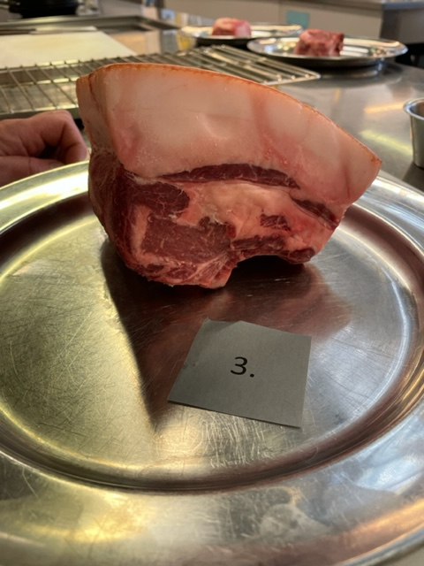

Nummer: | 3
Producent: | Wangusgården Anette Frånberg, info@wangusgarden.se, 070-3971493
Plats:
Ras: | Mangalitsa gris
Levnadsätt: | Inomhus
Ålder: | 7 mån
Kön: | Kastrat
Foder: | Ekologiskt spannmål, grönsaker, frukt, koncentrat
Slakteri: | Görvik Gårdskött
Slaktdatum: | 220418
Slaktvikt: | 77,6 kg
Formklass: | -
Fettklass: | -
Nedkylning: | 7 dagar 4°C
Hängning hel/halv: | Halvkropp
Nedskärning detalj: | 220419
Hängmörning: | -
Förpackning
Levererat:

Antal kockar: | 6

Kockar | UTSEENDE | MÖRHET | SAFTIGHET | SMAK | Potential
 | Skala 1-10 | Skala 1 - 10 | Skala 1-10 | Skala 1 - 10 | 35-50 poäng = Exceptionell råvara
 | x 1 | x 1 |  | x 2 | 30-34 = Utmärkt råvarukvalité
 |  |  |  |  | 25-29 = Hög råvarukvalité |  |  | Utseende | Mörhet | Saftighet | Smak | Total
 |  |  |  |  | 20-24 = Standard råvara |  | Kock 1 | 7.5 | 7.5 | 8.5 | 8.5
Kock 1 | 7.5 | 7.5 | 8.5 | 8.5 |  |  | Kock2 | 6 | 6 | 4 | 8
Kock2 | 6 | 6 | 4 | 8 |  |  | Kock 3 | 6.5 | 6.5 | 6.5 | 7.5
Kock 3 | 6.5 | 6.5 | 6.5 | 7.5 |  |  | Kock 4 | 8 | 8 | 8 | 8
Kock 4 | 8 | 8 | 8 | 8 |  |  | Kock 5 | 7.5 | 9 | 7.5 | 9
Kock 5 | 7.5 | 9 | 7.5 | 9 |  |  | Kock 6 | 8 | 7 | 7 | 7.5
Kock 6 | 8 | 7 | 7 | 7.5 |  |  | Kock 7 | 0 | 0 | 0 | 0
Kock 7 |  |  |  |  |  |  | Kock 8 | 0 | 0 | 0 | 0
Kock 8 |  |  |  |  |  |  | Kock 9 | 0 | 0 | 0 | 0
Kock 9 |  |  |  |  |  |  | Kock 10 | 0 | 0 | 0 | 0
Kock 10 |  |  |  |  |  |  | Kock 11 | 0 | 0 | 0 | 0
Kock 11 |  |  |  |  |  |  | Kock 12 | 0 | 0 | 0 | 0
Kock 12 |  |  |  |  |  |  | Kock 13 | 0 | 0 | 0 | 0
Kock 13 |  |  |  |  |  |  | Kock 14 | 0 | 0 | 0 | 0
Kock 14 |  |  |  |  |  |  | Kock 15 | 0 | 0 | 0 | 0
Kock 15 |  |  |  |  |  |  | Kock 16 | 0 | 0 | 0 | 0
Kock 16 |  |  |  |  |  |  | Kock 17 | 0 | 0 | 0 | 0
Kock 17 |  |  |  |  |  |  | Kock 18 | 0 | 0 | 0 | 0
Kock 18 |  |  |  |  |  |  | Kock 19 | 0 | 0 | 0 | 0
Kock 19 |  |  |  |  |  |  | Kock 20 | 0 | 0 | 0 | 0
Kock 20 |  |  |  |  |  |  | Kock 21 | 0 | 0 | 0 | 0
Kock 21 |  |  |  |  |  |  | Kock 22 | #REF! | #REF! | #REF! | #REF!
Kock 35
summa | 43.5 | 44 | 41.5 | 97 | 37.67
potential | 7.25 | 7.33 | 6.92 | 16.17 | 37.7

TILLAGNINGSPROTOKOLL |  |  |  |  | KOCKARNAS KOMMENTARER:
Förpackning: | Slaktarpapper, ombunden med fint snöre |  |  |  | Utseende i rå form: | Mycket fett mot kött, ljusrosa fett, ser ut att ha varit vaccad
Utseende: | Vackert hanterad som helhet. |  |  |  |  | Rödare kött, insprängt fett,
Tillagning: | Stekpanna
Metod: | Ugn
Salt: | Havssalt |  |  |  | Mörhet: | Gott mörhet i fett
Temperatur ugn: | 130° |  |  |  |  | Trevlig mörhet men på gränsen till negativ motstånd
Före:
Efter: | 25° |  |  |  | Saftighet: | Åt torrare håll på köttet, lämnar fibrer snabbt, josigheten försvinner snabbt.
Ur ugn: | 54° |  |  |  |  | Otroligt bra helhet textrur saftighet
Efter vila: |  |  |  |  |  | Korta fibrer,
Tid i ugn: | 11 min |  |  |  | Smak: | Mild syra, smörighet, umami, gott fett med bra lång eftersmak
Vila tid: |  |  |  |  |  | Fettet behövs för smaken med köttet
 |  |  |  |  |  | Buljong, umami, svamp, rostad nöt
Kommenter EXRÅ: | Ganska bra sågad kan putsas på finishen, fin storlek, |  |  |  |  | Mogen smak i hängningen o fett
 | Skulle vinna på vara ovaccad, skrapas noggrant med benflisor vid sågning.
 | Fin råvara!!

BondeBlom 1
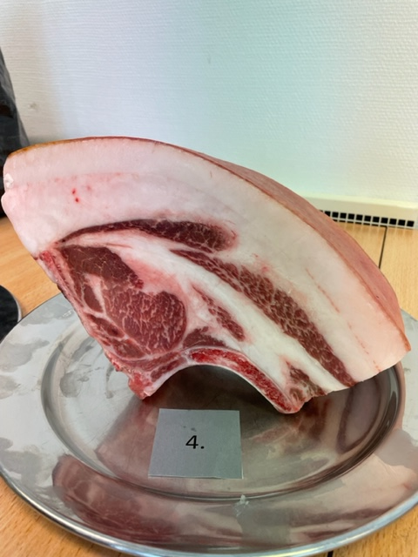

Nummer: | 4
Producent: | BondeBlom, info@bondeblom.se 076-1926474
Plats: | Burs, Gotland
Ras: | 88% Mangalitsa, 12 % Linderödssvin
Levnadsätt: | Utomhus hela tiden i skog och mark, grönsaksfält
Ålder: | 16 månader
Kön: | Gylta
Slakteri: | Kruse Gårdsslakteri Sproge
Slaktdatum: | 2022-04-26
Slaktvikt: | 104 kg
Formklass: | -
Fettklass: | -
Nedkylning: | Fallande kyla till 7° efter 24h.
Hängning hel/halv: | Halvkropp 2dygn
Nedskärning detalj: | 2022-04-28
Hängmörning: | 28/4-2/5, 70% luftfukt fallande ner till 40-50% RH, 2,6°
Förpackning | Inslaget i charkpapper, vaxat papper
Levererat: | 2/5 till Stockholm, 3/5 på plats

Antal kockar: | 6

Kockar | UTSEENDE | MÖRHET | SAFTIGHET | SMAK | Potential
 | Skala 1-10 | Skala 1 - 10 | Skala 1-10 | Skala 1 - 10 | 35-50 poäng = Exceptionell råvara
 | x 1 | x 1 |  | x 2 | 30-34 = Utmärkt råvarukvalité
 |  |  |  |  | 25-29 = Hög råvarukvalité |  |  | Utseende | Mörhet | Saftighet | Smak | Total
 |  |  |  |  | 20-24 = Standard råvara |  | Kock 1 | 8.5 | 7 | 7 | 7
Kock 1 | 8.5 | 7 | 7 | 7 |  |  | Kock2 | 7 | 4 | 6 | 5
Kock2 | 7 | 4 | 6 | 5 |  |  | Kock 3 | 7 | 6 | 6 | 6.5
Kock 3 | 7 | 6 | 6 | 6.5 |  |  | Kock 4 | 8.5 | 7 | 8 | 7
Kock 4 | 8.5 | 7 | 8 | 7 |  |  | Kock 5 | 6.5 | 7 | 6.5 | 6.5
Kock 5 | 6.5 | 7 | 6.5 | 6.5 |  |  | Kock 6 | 8.5 | 6.5 | 7 | 7
Kock 6 | 8.5 | 6.5 | 7 | 7 |  |  | Kock 7 | 0 | 0 | 0 | 0
Kock 7 |  |  |  |  |  |  | Kock 8 | 0 | 0 | 0 | 0
Kock 8 |  |  |  |  |  |  | Kock 9 | 0 | 0 | 0 | 0
Kock 9 |  |  |  |  |  |  | Kock 10 | 0 | 0 | 0 | 0
Kock 10 |  |  |  |  |  |  | Kock 11 | 0 | 0 | 0 | 0
Kock 11 |  |  |  |  |  |  | Kock 12 | 0 | 0 | 0 | 0
Kock 12 |  |  |  |  |  |  | Kock 13 | 0 | 0 | 0 | 0
Kock 13 |  |  |  |  |  |  | Kock 14 | 0 | 0 | 0 | 0
Kock 14 |  |  |  |  |  |  | Kock 15 | 0 | 0 | 0 | 0
Kock 15 |  |  |  |  |  |  | Kock 16 | 0 | 0 | 0 | 0
Kock 16 |  |  |  |  |  |  | Kock 17 | 0 | 0 | 0 | 0
Kock 17 |  |  |  |  |  |  | Kock 18 | 0 | 0 | 0 | 0
Kock 18 |  |  |  |  |  |  | Kock 19 | 0 | 0 | 0 | 0
Kock 19 |  |  |  |  |  |  | Kock 20 | 0 | 0 | 0 | 0
Kock 20 |  |  |  |  |  |  | Kock 21 | 0 | 0 | 0 | 0
Kock 21 |  |  |  |  |  |  | Kock 22 | #REF! | #REF! | #REF! | #REF!
summa | 46 | 37.5 | 40.5 | 78 | 33.67
potential | 7.67 | 6.25 | 6.75 | 13.00 | 33.7

TILLAGNINGSPROTOKOLL |  |  |  |  | KOCKARNAS KOMMENTARER:
Förpackning: | Vaxat slaktarpapper dubbelsnöre |  |  |  | Utseende i rå form: | Maffig storlek med mörkt kött, vitt fett,
Utseende: | Vackert hanterad som helhet |  |  |  |  | Fin otrolig marmorering, god doft, fint hanterad, bra balans
Tillagning: | Stekpanna |  |  |  |  | Rejäl ljus vit kappa,
Metod: | Ugn
Salt: | Havssalt |  |  |  | Mörhet: | Ok mörhet med tugg,
Temperatur ugn: | 130° |  |  |  |  | Mörhet med bra känsla
Före:
Efter: | 22° |  |  |  | Saftighet: | Härligt josig, ngt smulig,
Ur ugn: | 49° |  |  |  |  | Tydliga fibrer, bra motstånd i fibrer,
Efter vila: |  |  |  |  |  | Längre tydliga fibrer, med bra motstånd, något låg saftighet
Tid i ugn: | 12 min |  |  |  | Smak: | Något mindre smak än förväntat av storleken och fett.
Vila tid: |  |  |  |  |  | Ren köttsmak, lite gräddig kappa, lång eftersmak
 |  |  |  |  |  | Bra god stekyta, lite järnig eftersmak
Kommenter EXRÅ: |  |  |  |  |  | Svamp, smör, nötter umami, liten syra mineral

BondeBlom 2
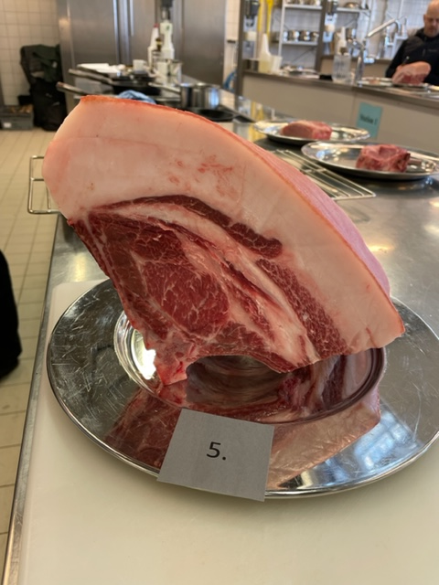

Nummer: | 5
Producent: | BondeBlom, info@bondeblom.se 076-1926474
Plats: | Burs, Gotland
Ras: | 75% Mangalitsa, 25 % Linderödssvin
Levnadsätt: | Utomhus hela tiden i skog och mark, grönsaksfält
Ålder: | 15 månader
Kön: | Gylta
Slakteri: | Kruse Gårdsslakteri Sproge
Slaktdatum: | 2022-04-26
Slaktvikt: | 112 kg
Formklass: | -
Fettklass: | -
Nedkylning: | Fallande kyla till 7° efter 24h.
Hängning hel/halv: | Halvkropp 2dygn
Nedskärning detalj: | 2022-04-28
Hängmörning: | 28/4-2/5, 70% luftfukt fallande ner till 40-50% RH, 2,6°
Förpackning | Inslaget i charkpapper, vaxat papper
Levererat: | 2/5 till Stockholm, 3/5 på plats

Antal kockar: | 6

Kockar | UTSEENDE | MÖRHET | SAFTIGHET | SMAK | Potential
 | Skala 1-10 | Skala 1 - 10 | Skala 1-10 | Skala 1 - 10 | 35-50 poäng = Exceptionell råvara
 | x 1 | x 1 |  | x 2 | 30-34 = Utmärkt råvarukvalité
 |  |  |  |  | 25-29 = Hög råvarukvalité |  |  | Utseende | Mörhet | Saftighet | Smak | Total
 |  |  |  |  | 20-24 = Standard råvara |  | Kock 1 | 8.5 | 8 | 8.5 | 8.5
Kock 1 | 8.5 | 8 | 8.5 | 8.5 |  |  | Kock2 | 9 | 9 | 8.5 | 9
Kock2 | 9 | 9 | 8.5 | 9 |  |  | Kock 3 | 7.5 | 7 | 7 | 6.5
Kock 3 | 7.5 | 7 | 7 | 6.5 |  |  | Kock 4 | 8 | 7 | 7 | 8
Kock 4 | 8 | 7 | 7 | 8 |  |  | Kock 5 | 7.5 | 7 | 6.5 | 6.5
Kock 5 | 7.5 | 7 | 6.5 | 6.5 |  |  | Kock 6 | 8 | 7.5 | 8 | 8
Kock 6 | 8 | 7.5 | 8 | 8 |  |  | Kock 7 | 0 | 0 | 0 | 0
Kock 7 |  |  |  |  |  |  | Kock 8 | 0 | 0 | 0 | 0
Kock 8 |  |  |  |  |  |  | Kock 9 | 0 | 0 | 0 | 0
Kock 9 |  |  |  |  |  |  | Kock 10 | 0 | 0 | 0 | 0
Kock 10 |  |  |  |  |  |  | Kock 11 | 0 | 0 | 0 | 0
Kock 11 |  |  |  |  |  |  | Kock 12 | 0 | 0 | 0 | 0
Kock 12 |  |  |  |  |  |  | Kock 13 | 0 | 0 | 0 | 0
Kock 13 |  |  |  |  |  |  | Kock 14 | 0 | 0 | 0 | 0
Kock 14 |  |  |  |  |  |  | Kock 15 | 0 | 0 | 0 | 0
Kock 15 |  |  |  |  |  |  | Kock 16 | 0 | 0 | 0 | 0
Kock 16 |  |  |  |  |  |  | Kock 17 | 0 | 0 | 0 | 0
Kock 17 |  |  |  |  |  |  | Kock 18 | 0 | 0 | 0 | 0
Kock 18 |  |  |  |  |  |  | Kock 19 | 0 | 0 | 0 | 0
Kock 19 |  |  |  |  |  |  | Kock 20 | 0 | 0 | 0 | 0
Kock 20 |  |  |  |  |  |  | Kock 21 | 0 | 0 | 0 | 0
Kock 21 |  |  |  |  |  |  | Kock 22 | #REF! | #REF! | #REF! | #REF!
summa | 48.5 | 45.5 | 45.5 | 93 | 38.75
potential | 8.08 | 7.58 | 7.58 | 15.50 | 38.8

TILLAGNINGSPROTOKOLL |  |  |  |  | KOCKARNAS KOMMENTARER:
Förpackning: | Vaxat slaktarpapper dubbelsnöre |  |  |  | Utseende i rå form: | Ljust rött kött, ljus rosa fett,
Utseende: | Vackert hanterad som helhet |  |  |  |  | Välmarmorerat, insprängt fett, välhanterad råvara
Tillagning: | Stekpanna |  |  |  |  | Väldigt fint hanterad,
Metod: | Ugn
Salt: | Havssalt |  |  |  | Mörhet: | Mörhet med intigritet,
Temperatur ugn: | 130° |  |  |  |  | Mycket bra, perfekt tugg,
Före:
Efter: | 20° |  |  |  | Saftighet: | Saftig välsammansatt, fett finns kvar hela vägen,
Ur ugn: | 49° |  |  |  |  | Kombinationen är fantastisk
Efter vila:
Tid i ugn: | 12 min |  |  |  | Smak: | Mild fyllighet, med smörighet, grädde, syra, mineraltoner
Vila tid: |  |  |  |  |  | Fantastisk smak, lång djup, skog,
 |  |  |  |  |  | Kanske den kan hänga mer om man ska servera den som här?
Kommenter EXRÅ: | Mycket vackert hanterad, fina förutsättningar för olika saker, chark osv. |  |  |  |  | Otroligt stor, generös, fet, med lätt metallisk lång eftersmak
 | Mycket fint packad i pappers val, snöre osv.

xxo
Nummer:
Producent:
Plats:
Ras:
Levnadsätt:
Ålder:
Kön:
Slakteri:
Slaktdatum:
Slaktvikt:
Formklass:
Fettklass:
Nedkylning:
Hängning hel/halv:
Nedskärning detalj:
Hängmörning:
Förpackning
Levererat:
Produkt: Referens
Antal kockar: | 1

Kockar | UTSEENDE | MÖRHET | SAFTIGHET | SMAK | Potential
 | Skala 1-10 | Skala 1 - 10 | Skala 1-10 | Skala 1 - 10 | 35-50 poäng = Exceptionell råvara
 | x 1 | x 1 |  | x 2 | 30-34 = Utmärkt råvarukvalité
 |  |  |  |  | 25-29 = Hög råvarukvalité |  | Utseende | Mörhet | Saftighet | Smak | Total
 |  |  |  |  | 20-24 = Standard råvara | Kock 1 | 0 | 0 | 0 | 0
Kock 1 | 0 | 0 | 0 |  |  | Kock2 | 0 | 0 | 0 | 0
Kock2 |  |  |  |  |  | Kock 3 | 0 | 0 | 0 | 0
Kock 3 |  |  |  |  |  | Kock 4 | 0 | 0 | 0 | 0
Kock 4 |  |  |  |  |  | Kock 5 | 0 | 0 | 0 | 0
Kock 5 |  |  |  |  |  | Kock 6 | 0 | 0 | 0 | 0
Kock 6 |  |  |  |  |  | Kock 7 | 0 | 0 | 0 | 0
Kock 7 |  |  |  |  |  | Kock 8 | 0 | 0 | 0 | 0
Kock 8 |  |  |  |  |  | Kock 9 | 0 | 0 | 0 | 0
Kock 9 |  |  |  |  |  | Kock 10 | 0 | 0 | 0 | 0
Kock 10 |  |  |  |  |  | Kock 11 | 0 | 0 | 0 | 0
Kock 11 |  |  |  |  |  | Kock 12 | 0 | 0 | 0 | 0
Kock 12 |  |  |  |  |  | Kock 13 | 0 | 0 | 0 | 0
Kock 13 |  |  |  |  |  | Kock 14 | 0 | 0 | 0 | 0
Kock 14 |  |  |  |  |  | Kock 15 | 0 | 0 | 0 | 0
Kock 15 |  |  |  |  |  | Kock 16 | 0 | 0 | 0 | 0
Kock 16 |  |  |  |  |  | Kock 17 | 0 | 0 | 0 | 0
Kock 17 |  |  |  |  |  | Kock 18 | 0 | 0 | 0 | 0
Kock 18 |  |  |  |  |  | Kock 19 | 0 | 0 | 0 | 0
Kock 19 |  |  |  |  |  | Kock 20 | 0 | 0 | 0 | 0
Kock 20 |  |  |  |  |  | Kock 21 | 0 | 0 | 0 | 0
Kock 21 |  |  |  |  |  | Kock 22 | #REF! | #REF! | #REF! | #REF!
summa | 0 | 0 | 0 | 0 | 0.00
potential | 0.00 | 0.00 | 0.00 | 0.00 | 0.0

TILLAGNINGSPROTOKOLL |  |  |  |  | KOCKARNAS KOMMENTARER:
Förpackning: |  |  |  |  | Utseende i rå form:
Utseende:
Tillagning:
Metod:
Salt: |  |  |  |  | Mörhet:
Temperatur ugn:
Före:
Efter: |  |  |  |  | Saftighet:
Ur ugn:
Efter vila:
Tid i ugn: |  |  |  |  | Smak:
Vila tid:

Kommenter EXRÅ:

xxx0
Nummer:
Producent:
Plats:
Ras:
Levnadsätt:
Ålder:
Kön:
Slakteri:
Slaktdatum:
Slaktvikt:
Formklass:
Fettklass:
Nedkylning:
Hängning hel/halv:
Nedskärning detalj:
Hängmörning:
Förpackning
Levererat:
Produkt: Referens
Antal kockar: | 1

Kockar | UTSEENDE | MÖRHET | SAFTIGHET | SMAK | Potential
 | Skala 1-10 | Skala 1 - 10 | Skala 1-10 | Skala 1 - 10 | 35-50 poäng = Exceptionell råvara
 | x 1 | x 1 |  | x 2 | 30-34 = Utmärkt råvarukvalité
 |  |  |  |  | 25-29 = Hög råvarukvalité |  | Utseende | Mörhet | Saftighet | Smak | Total
 |  |  |  |  | 20-24 = Standard råvara | Kock 1 | 0 | 0 | 0 | 0
Kock 1 | 0 | 0 | 0 | 0 |  | Kock2 | 0 | 0 | 0 | 0
Kock2 |  |  |  |  |  | Kock 3 | 0 | 0 | 0 | 0
Kock 3 |  |  |  |  |  | Kock 4 | 0 | 0 | 0 | 0
Kock 4 |  |  |  |  |  | Kock 5 | 0 | 0 | 0 | 0
Kock 5 |  |  |  |  |  | Kock 6 | 0 | 0 | 0 | 0
Kock 6 |  |  |  |  |  | Kock 7 | 0 | 0 | 0 | 0
Kock 7 |  |  |  |  |  | Kock 8 | 0 | 0 | 0 | 0
Kock 8 |  |  |  |  |  | Kock 9 | 0 | 0 | 0 | 0
Kock 9 |  |  |  |  |  | Kock 10 | 0 | 0 | 0 | 0
Kock 10 |  |  |  |  |  | Kock 11 | 0 | 0 | 0 | 0
Kock 11 |  |  |  |  |  | Kock 12 | 0 | 0 | 0 | 0
Kock 12 |  |  |  |  |  | Kock 13 | 0 | 0 | 0 | 0
Kock 13 |  |  |  |  |  | Kock 14 | 0 | 0 | 0 | 0
Kock 14 |  |  |  |  |  | Kock 15 | 0 | 0 | 0 | 0
Kock 15 |  |  |  |  |  | Kock 16 | 0 | 0 | 0 | 0
Kock 16 |  |  |  |  |  | Kock 17 | 0 | 0 | 0 | 0
Kock 17 |  |  |  |  |  | Kock 18 | 0 | 0 | 0 | 0
Kock 18 |  |  |  |  |  | Kock 19 | 0 | 0 | 0 | 0
Kock 19 |  |  |  |  |  | Kock 20 | 0 | 0 | 0 | 0
Kock 20 |  |  |  |  |  | Kock 21 | 0 | 0 | 0 | 0
Kock 21 |  |  |  |  |  | Kock 22 | #REF! | #REF! | #REF! | #REF!
summa | 0 | 0 | 0 | 0 | 0.00
potential | 0.00 | 0.00 | 0.00 | 0.00 | 0.0

TILLAGNINGSPROTOKOLL |  |  |  |  | KOCKARNAS KOMMENTARER:
Förpackning: |  |  |  |  | Utseende i rå form:
Utseende:
Tillagning:
Metod:
Salt: |  |  |  |  | Mörhet:
Temperatur ugn:
Före:
Efter: |  |  |  |  | Saftighet:
Ur ugn:
Efter vila:
Tid i ugn: |  |  |  |  | Smak:
Vila tid:

Kommenter EXRÅ:

xxxx0
Nummer:
Producent:
Plats:
Ras:
Levnadsätt:
Ålder:
Kön:
Slakteri:
Slaktdatum:
Slaktvikt:
Formklass:
Fettklass:
Nedkylning:
Hängning hel/halv:
Nedskärning detalj:
Hängmörning:
Förpackning
Levererat:
Produkt: Referens

Antal kockar: | 1

Kockar | UTSEENDE | MÖRHET | SAFTIGHET | SMAK | Potential
 | Skala 1-10 | Skala 1 - 10 | Skala 1-10 | Skala 1 - 10 | 35-50 poäng = Exceptionell råvara
 | x 1 | x 1 |  | x 2 | 30-34 = Utmärkt råvarukvalité
 |  |  |  |  | 25-29 = Hög råvarukvalité |  | Utseende | Mörhet | Saftighet | Smak | Total
 |  |  |  |  | 20-24 = Standard råvara | Kock 1 | 0 | 0 | 0 | 0
Kock 1 | 0 | 0 | 0 | 0 |  | Kock2 | 0 | 0 | 0 | 0
Kock2 |  |  |  |  |  | Kock 3 | 0 | 0 | 0 | 0
Kock 3 |  |  |  |  |  | Kock 4 | 0 | 0 | 0 | 0
Kock 4 |  |  |  |  |  | Kock 5 | 0 | 0 | 0 | 0
Kock 5 |  |  |  |  |  | Kock 6 | 0 | 0 | 0 | 0
Kock 6 |  |  |  |  |  | Kock 7 | 0 | 0 | 0 | 0
Kock 7 |  |  |  |  |  | Kock 8 | 0 | 0 | 0 | 0
Kock 8 |  |  |  |  |  | Kock 9 | 0 | 0 | 0 | 0
Kock 9 |  |  |  |  |  | Kock 10 | 0 | 0 | 0 | 0
Kock 10 |  |  |  |  |  | Kock 11 | 0 | 0 | 0 | 0
Kock 11 |  |  |  |  |  | Kock 12 | 0 | 0 | 0 | 0
Kock 12 |  |  |  |  |  | Kock 13 | 0 | 0 | 0 | 0
Kock 13 |  |  |  |  |  | Kock 14 | 0 | 0 | 0 | 0
Kock 14 |  |  |  |  |  | Kock 15 | 0 | 0 | 0 | 0
Kock 15 |  |  |  |  |  | Kock 16 | 0 | 0 | 0 | 0
Kock 16 |  |  |  |  |  | Kock 17 | 0 | 0 | 0 | 0
Kock 17 |  |  |  |  |  | Kock 18 | 0 | 0 | 0 | 0
Kock 18 |  |  |  |  |  | Kock 19 | 0 | 0 | 0 | 0
Kock 19 |  |  |  |  |  | Kock 20 | 0 | 0 | 0 | 0
Kock 20 |  |  |  |  |  | Kock 21 | 0 | 0 | 0 | 0
Kock 21 |  |  |  |  |  | Kock 22 | #REF! | #REF! | #REF! | #REF!
summa | 0 | 0 | 0 | 0 | 0.00
potential | 0.00 | 0.00 | 0.00 | 0.00 | 0.0

TILLAGNINGSPROTOKOLL |  |  |  |  | KOCKARNAS KOMMENTARER:
Förpackning: |  |  |  |  | Utseende i rå form:
Utseende:
Tillagning:
Metod:
Salt: |  |  |  |  | Mörhet:
Temperatur ugn:
Före:
Efter: |  |  |  |  | Saftighet:
Ur ugn:
Efter vila:
Tid i ugn: |  |  |  |  | Smak:
Vila tid:

Kommenter EXRÅ:

00
Nummer:
Producent:
Plats:
Ras:
Levnadsätt:
Ålder:
Kön:
Slakteri:
Slaktdatum:
Slaktvikt:
Formklass:
Fettklass:
Nedkylning:
Hängning hel/halv:
Nedskärning detalj:
Hängmörning:
Förpackning
Levererat:
Produkt: Referens

Antal kockar: | 1

Kockar | UTSEENDE | MÖRHET | SAFTIGHET | SMAK | Potential
 | Skala 1-10 | Skala 1 - 10 | Skala 1-10 | Skala 1 - 10 | 35-50 poäng = Exceptionell råvara
 | x 1 | x 1 |  | x 2 | 30-34 = Utmärkt råvarukvalité
 |  |  |  |  | 25-29 = Hög råvarukvalité |  | Utseende | Mörhet | Saftighet | Smak | Total
 |  |  |  |  | 20-24 = Standard råvara | Kock 1 | 0 | 0 | 0 | 0
Kock 1 | 0 | 0 | 0 | 0 |  | Kock2 | 0 | 0 | 0 | 0
Kock2 |  |  |  |  |  | Kock 3 | 0 | 0 | 0 | 0
Kock 3 |  |  |  |  |  | Kock 4 | 0 | 0 | 0 | 0
Kock 4 |  |  |  |  |  | Kock 5 | 0 | 0 | 0 | 0
Kock 5 |  |  |  |  |  | Kock 6 | 0 | 0 | 0 | 0
Kock 6 |  |  |  |  |  | Kock 7 | 0 | 0 | 0 | 0
Kock 7 |  |  |  |  |  | Kock 8 | 0 | 0 | 0 | 0
Kock 8 |  |  |  |  |  | Kock 9 | 0 | 0 | 0 | 0
Kock 9 |  |  |  |  |  | Kock 10 | 0 | 0 | 0 | 0
Kock 10 |  |  |  |  |  | Kock 11 | 0 | 0 | 0 | 0
Kock 11 |  |  |  |  |  | Kock 12 | 0 | 0 | 0 | 0
Kock 12 |  |  |  |  |  | Kock 13 | 0 | 0 | 0 | 0
Kock 13 |  |  |  |  |  | Kock 14 | 0 | 0 | 0 | 0
Kock 14 |  |  |  |  |  | Kock 15 | 0 | 0 | 0 | 0
Kock 15 |  |  |  |  |  | Kock 16 | 0 | 0 | 0 | 0
Kock 16 |  |  |  |  |  | Kock 17 | 0 | 0 | 0 | 0
Kock 17 |  |  |  |  |  | Kock 18 | 0 | 0 | 0 | 0
Kock 18 |  |  |  |  |  | Kock 19 | 0 | 0 | 0 | 0
Kock 19 |  |  |  |  |  | Kock 20 | 0 | 0 | 0 | 0
Kock 20 |  |  |  |  |  | Kock 21 | 0 | 0 | 0 | 0
Kock 21 |  |  |  |  |  | Kock 22 | #REF! | #REF! | #REF! | #REF!
summa | 0 | 0 | 0 | 0 | 0.00
potential | 0.00 | 0.00 | 0.00 | 0.00 | 0.0

TILLAGNINGSPROTOKOLL |  |  |  |  | KOCKARNAS KOMMENTARER:
Förpackning: |  |  |  |  | Utseende i rå form:
Utseende:
Tillagning:
Metod:
Salt: |  |  |  |  | Mörhet:
Temperatur ugn:
Före:
Efter: |  |  |  |  | Saftighet:
Ur ugn:
Efter vila:
Tid i ugn: |  |  |  |  | Smak:
Vila tid:

Kommenter EXRÅ:

xxx000
Nummer:
Producent:
Plats:
Ras:
Levnadsätt:
Ålder:
Kön:
Slakteri:
Slaktdatum:
Slaktvikt:
Formklass:
Fettklass:
Nedkylning:
Hängning hel/halv:
Nedskärning detalj:
Hängmörning:
Förpackning
Levererat:
Produkt: Referens

Antal kockar: | 1

Kockar | UTSEENDE | MÖRHET | SAFTIGHET | SMAK | Potential
 | Skala 1-10 | Skala 1 - 10 | Skala 1-10 | Skala 1 - 10 | 35-50 poäng = Exceptionell råvara
 | x 1 | x 1 |  | x 2 | 30-34 = Utmärkt råvarukvalité
 |  |  |  |  | 25-29 = Hög råvarukvalité |  | Utseende | Mörhet | Saftighet | Smak | Total
 |  |  |  |  | 20-24 = Standard råvara | Kock 1 | 0 | 0 | 0 | 0
Kock 1 | 0 | 0 | 0 | 0 |  | Kock2 | 0 | 0 | 0 | 0
Kock2 |  |  |  |  |  | Kock 3 | 0 | 0 | 0 | 0
Kock 3 |  |  |  |  |  | Kock 4 | 0 | 0 | 0 | 0
Kock 4 |  |  |  |  |  | Kock 5 | 0 | 0 | 0 | 0
Kock 5 |  |  |  |  |  | Kock 6 | 0 | 0 | 0 | 0
Kock 6 |  |  |  |  |  | Kock 7 | 0 | 0 | 0 | 0
Kock 7 |  |  |  |  |  | Kock 8 | 0 | 0 | 0 | 0
Kock 8 |  |  |  |  |  | Kock 9 | 0 | 0 | 0 | 0
Kock 9 |  |  |  |  |  | Kock 10 | 0 | 0 | 0 | 0
Kock 10 |  |  |  |  |  | Kock 11 | 0 | 0 | 0 | 0
Kock 11 |  |  |  |  |  | Kock 12 | 0 | 0 | 0 | 0
Kock 12 |  |  |  |  |  | Kock 13 | 0 | 0 | 0 | 0
Kock 13 |  |  |  |  |  | Kock 14 | 0 | 0 | 0 | 0
Kock 14 |  |  |  |  |  | Kock 15 | 0 | 0 | 0 | 0
Kock 15 |  |  |  |  |  | Kock 16 | 0 | 0 | 0 | 0
Kock 16 |  |  |  |  |  | Kock 17 | 0 | 0 | 0 | 0
Kock 17 |  |  |  |  |  | Kock 18 | 0 | 0 | 0 | 0
Kock 18 |  |  |  |  |  | Kock 19 | 0 | 0 | 0 | 0
Kock 19 |  |  |  |  |  | Kock 20 | 0 | 0 | 0 | 0
Kock 20 |  |  |  |  |  | Kock 21 | 0 | 0 | 0 | 0
Kock 21 |  |  |  |  |  | Kock 22 | #REF! | #REF! | #REF! | #REF!
summa | 0 | 0 | 0 | 0 | 0.00
potential | 0.00 | 0.00 | 0.00 | 0.00 | 0.00

TILLAGNINGSPROTOKOLL |  |  |  |  | KOCKARNAS KOMMENTARER:
Förpackning: |  |  |  |  | Utseende i rå form:
Utseende:
Tillagning:
Metod:
Salt: |  |  |  |  | Mörhet:
Temperatur ugn:
Före:
Efter: |  |  |  |  | Saftighet:
Ur ugn:
Efter vila:
Tid i ugn: |  |  |  |  | Smak:
Vila tid:

Kommenter EXRÅ:

